상품제안서
디자인USB멀티탭(고속충전A타입) | 상품코드: S22777

 |  |  |  |  |  |  | 02-713-8555 | www.synergygift.co.kr
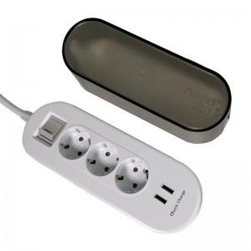

【상세/제작정보】

【인쇄/포장옵션】 | 실크, 스티커 / 비규격미포장

【공급단가】 | 수량 | 50~ | 100~ | 500~ | 1,000~ | 2,000~
*VAT별도 | 1.5M | 16,060원 | 15,470원 | 14,870원 | 14,280원 | 13,920원
 | 3M | 17,680원 | 17,030원 | 16,370원 | 15,720원 | 15,320원

【상품 URL】 | https://www.synergygift.co.kr:443/src/goods_detail.php?gdno=22777

